シーケンス図_SNSメニュー画面を開く
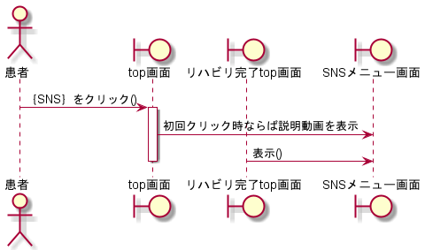
シーケンス図 | システム名称 | わくりは！ | 改訂日 | 2022-11-07
 |  |  | 改訂者 | 加藤

シーケンス図_タイムライン画面を開く
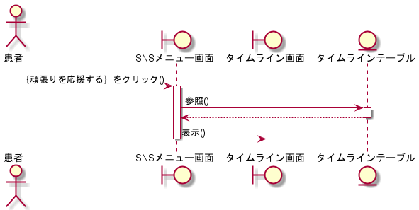
シーケンス図 | システム名称 | わくりは！ | 改訂日 | 2022-11-07
 |  |  | 改訂者 | 加藤

シーケンス図_SNS投稿画面を開く
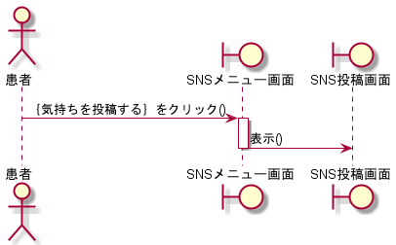
シーケンス図 | システム名称 | わくりは！ | 改訂日 | 2022-11-07
 |  |  | 改訂者 | 加藤

シーケンス図_SNS投稿参照画面を開く
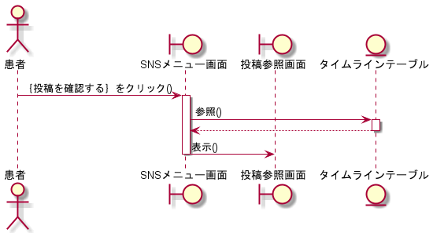
シーケンス図 | システム名称 | わくりは！ | 改訂日 | 2022-11-07
 |  |  | 改訂者 | 加藤

シーケンス図_投稿する
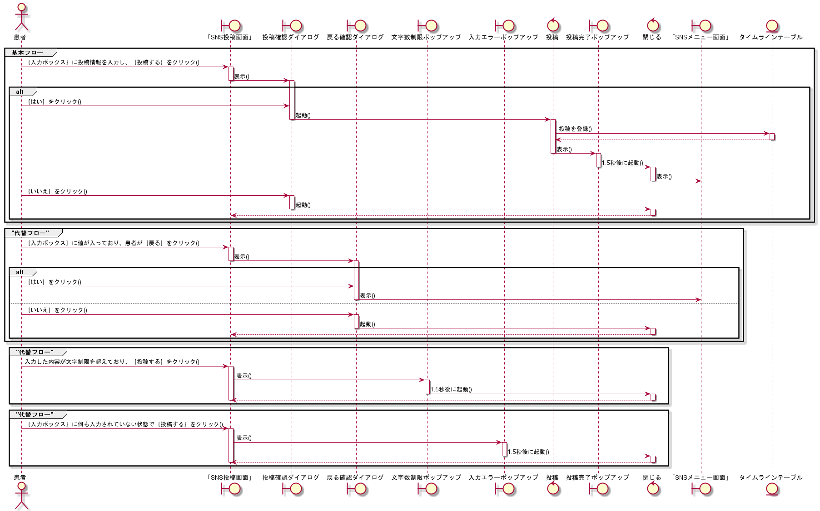
シーケンス図 | システム名称 | わくりは！ | 改訂日 | 2022-11-07
 |  |  | 改訂者 | 加藤

シーケンス図_応援する
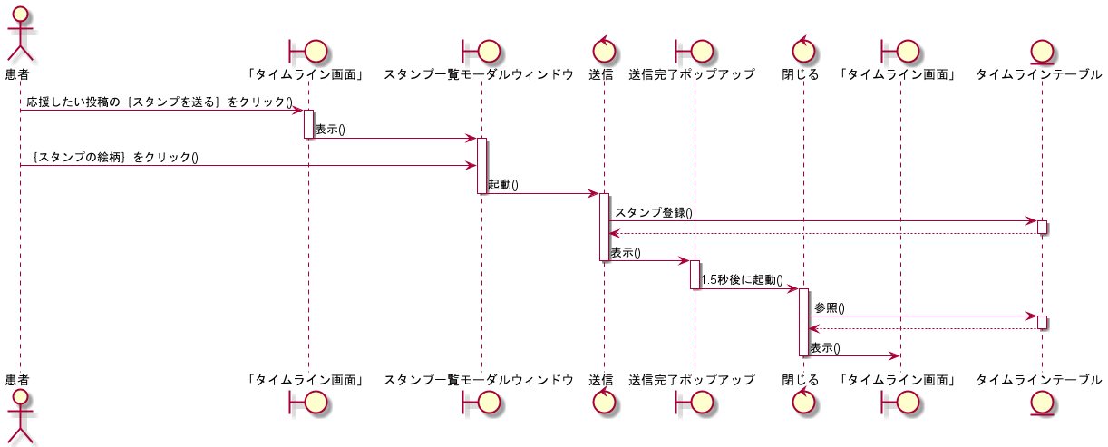
シーケンス図 | システム名称 | わくりは！ | 改訂日 | 2022-11-07
 |  |  | 改訂者 | 加藤

シーケンス図_投稿を削除する
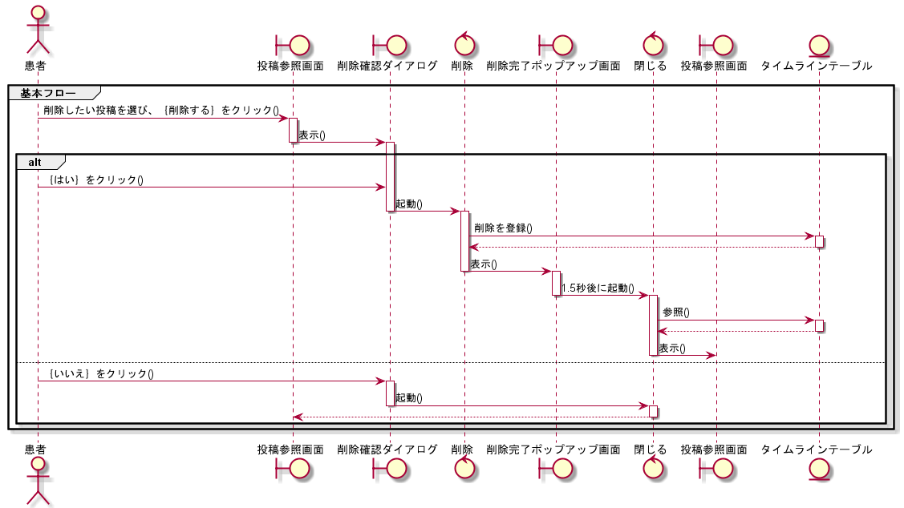
シーケンス図 | システム名称 | わくりは！ | 改訂日 | 2022-11-07
 |  |  | 改訂者 | 加藤

